Exercice5
BILAN ANNUEL

Trimestre | Nb Ventes | CA Total
T1 | 28 | 6,455.80 €
T2 | 22 | 5,949.82 €
T3 | 45 | 10,794.65 €
T4 | 42 | 6,120.72 €
Total | 137 | 29,320.99 €
Chiffre d'Affaires 2024 par Trimestre
Répartition des ventes par produit
Vue 3D

Exercice6
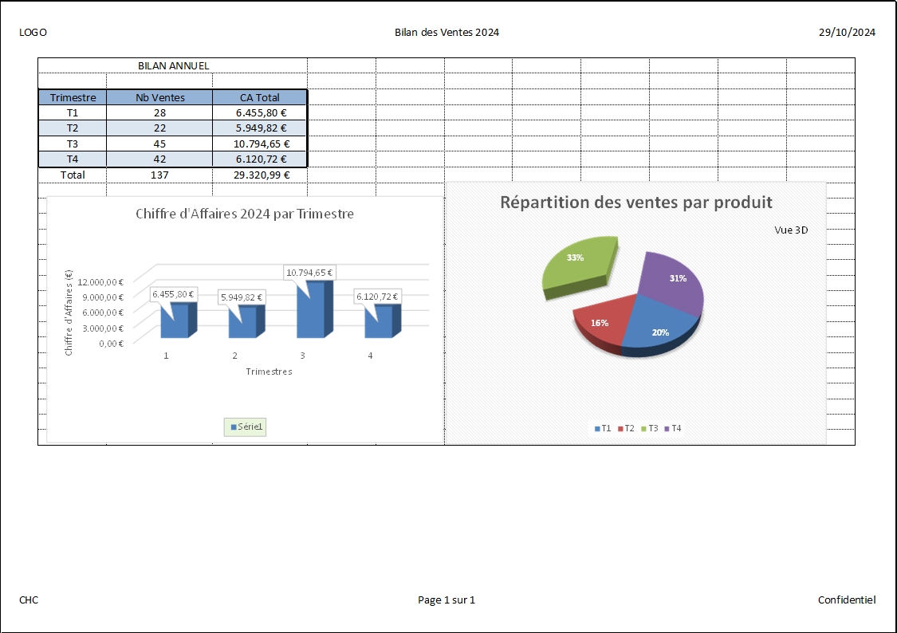
BILAN ANNUEL

Trimestre | Nb Ventes | CA Total
T1 | 28 | 6,455.80 €
T2 | 22 | 5,949.82 €
T3 | 45 | 10,794.65 €
T4 | 42 | 6,120.72 €
Répartition des ventes par produit
Total | 137 | 29,320.99 €
Chiffre d'Affaires 2024 par Trimestre

Vue 3D

